客户端
void UNetConnection::InitConnection(UNetDriver* InDriver, EConnectionState InState, const FURL& InURL, int32 InConnectionSpeed, int32 InMaxPacket)
 | 设置底层SendBuffer的大小，不能超过MAX_PACKET_SIZE定义
 | MaxPacket = (InMaxPacket == 0 || InMaxPacket > MAX_PACKET_SIZE) ? MAX_PACKET_SIZE : InMaxPacket;

void UNetConnection::InitSendBuffer()
 | 设置底层SendBuffer的大小
 | int32 FinalBufferSize = (MaxPacket * 8) - MaxPacketHandlerBits;
 | SendBuffer = FBitWriter(FinalBufferSize);

每次发送消息
 | 需要对待发送的消息Brunch进行合并，原则就是不能超过SendBuffer的大小，不然就会UDP分片了

 | 获取还允许发送的空间
 | int64 UNetConnection::GetFreeSendBufferBits()

FPacketIdRange UChannel::SendBunch( FOutBunch* Bunch, bool Merge )
int32 UNetConnection::SendRawBunch(FOutBunch& Bunch, bool InAllowMerge, const FNetTraceCollector* BunchCollector)
 | PrepareWriteBitsToSendBuffer(BunchHeaderBits, BunchBits);
void UNetConnection::PrepareWriteBitsToSendBuffer(const int32 SizeInBits, const int32 ExtraSizeInBits)
 | // Flush if we can't add to current buffer
 | if ( TotalSizeInBits > GetFreeSendBufferBits() )
 | {
 |  | FlushNet();
 | }

发送流程
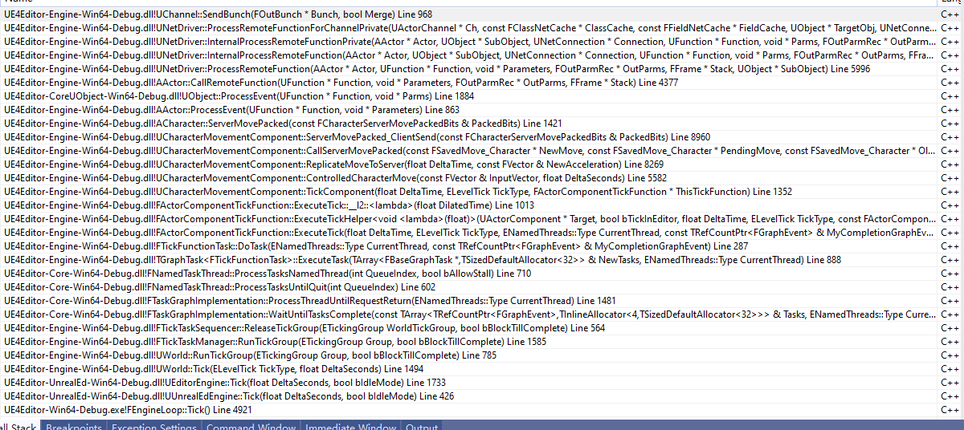

可靠和不可靠合并处理

